ER Diagram
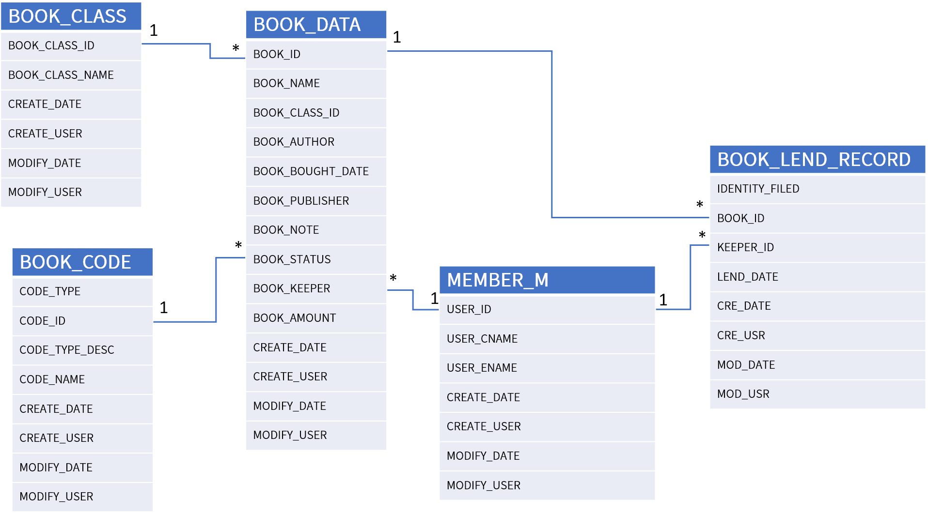
SELECT dbo.BOOK_DATA.BOOK_STATUS, dbo.BOOK_DATA.BOOK_ID, dbo.BOOK_DATA.BOOK_NAME, dbo.BOOK_DATA.BOOK_CLASS_ID, dbo.BOOK_CLASS.BOOK_CLASS_NAME, dbo.BOOK_DATA.BOOK_AUTHOR, dbo.BOOK_DATA.BOOK_BOUGHT_DATE, dbo.BOOK_DATA.BOOK_NOTE, dbo.MEMBER_M.USER_CNAME, dbo.MEMBER_M.USER_ENAME1, dbo.BOOK_DATA.BOOK_KEEPER, dbo.BOOK_CODE.CODE_TYPE, dbo.BOOK_CODE.CODE_TYPE_DESC, dbo.BOOK_CODE.CODE_NAME FROM dbo.BOOK_CLASS INNER JOIN dbo.BOOK_DATA ON dbo.BOOK_CLASS.BOOK_CLASS_ID = dbo.BOOK_DATA.BOOK_CLASS_ID INNER JOIN dbo.BOOK_CODE ON dbo.BOOK_DATA.BOOK_STATUS = dbo.BOOK_CODE.CODE_ID INNER JOIN dbo.MEMBER_M ON dbo.BOOK_DATA.BOOK_KEEPER = dbo.MEMBER_M.USER_ID

